Feuil1
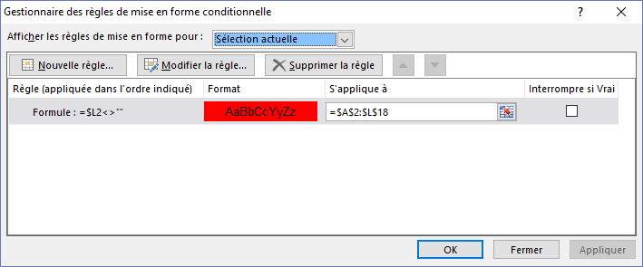
MFC colore ligne si cellules colonne L sont non vides
 | 1

 | 2

 | 3

 | 4

 | 5

 | 6

 | 7

 | 8

 | 9

